Monthly
 | Check Sheet Pengecekan Tembin (Jimbi) |  |  |  |  |  |  |  |  |  |  | Nomor Equip.
PT. AISIN INDONESIA AUTOMOTIVE
 |  |  |  |  |  |  |  |  |  |  |  | Tahun
 | No. Dokumen : FRM-MS-S15-093-00
Picture |  | No | Item Check | Standart | Metode | Bulan
 |  |  |  |  |  | 1 | 2 | 3 | 4 | 5 | 6 | 7 | 8 | 9 | 10 | 11 | 12
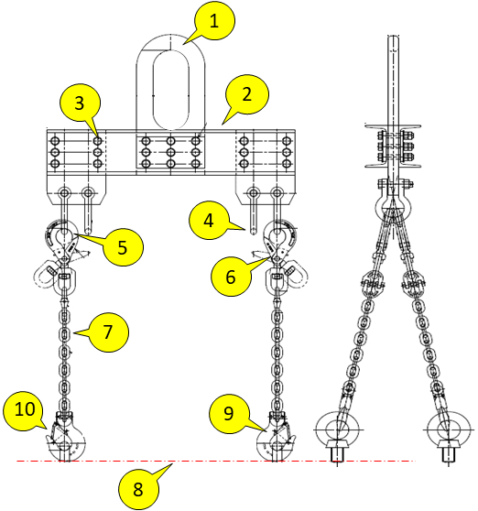 |  | 1 | Master Link | Tidak ada kerusakan, bengkok, retak dan pecah | Visual

 |  | 2 | Body Tembin | Tidak ada kerusakan, bengkok, retak dan pecah | Visual

 |  | 3 | Mur & Baut | Tidak ada kerusakan, retak dan marking sesuai (tidak bergeser) | Visual

 |  | 4 | Shackle | Tidak ada kerusakan, aus, dan retak | Visual
 |  |  |  |  |  |  |  |  |  |  |  |  |  |  |  |  |  | Approved | Checked | Prepared
 |  | 5 | Hook Atas | Tidak retak dan terjadi deformasi (perubahan bentuk) | Visual

 |  | 6 | Pengunci Hook Atas | Pengunci masih berfungsi dan tidak terjadi kerusakan | Visual & Dicoba |  |  |  |  |  |  |  |  |  |  |  |  |  |  |  | Keterangan : √=OK X=NG NA=jika tidak ada Jika ada abnormal yang ditemukan segera laporkan ke atasan

 |  | 7 | Mata Chain | Tidak retak dan terjadi deformasi (perubahan bentuk) | Visual

 |  | 8 | Chain | Tidak terjadi perbedaan panjang antar chain sling | Visual

 |  | 9 | Hook Bawah | Tidak retak dan terjadi deformasi (perubahan bentuk) | Visual

 |  | 10 | Pengunci Hook Bawah | Pengunci masih berfungsi dan tidak terjadi kerusakan | Visual & Dicoba

 |  |  |  | Paraf Safety Officer

Daily by DC
 | Check Sheet Pengecekan Tembin (Jimbi) |  |  |  |  |  |  |  |  |  |  |  |  |  |  |  |  |  |  |  |  |  |  |  |  |  | Nomor Equip. |  |  |  | TB-02
PT. AISIN INDONESIA AUTOMOTIVE
 |  |  |  |  |  |  |  |  |  |  |  |  |  |  |  |  |  |  |  |  |  |  |  |  |  |  | Bulan |  |  |  | Nov-23
 | No. Dokumen : FRM-MS-S15-093-00
Picture |  | No | Item Check | Standart | Metode | Tanggal
 |  |  |  |  |  | 1 | 2 | 3 | 4 | 5 | 6 | 7 | 8 | 9 | 10 | 11 | 12 | 13 | 14 | 15 | 16 | 17 | 18 | 19 | 20 | 21 | 22 | 23 | 24 | 25 | 26 | 27 | 28 | 29 | 30 | 31
 |  | 1 | Master Link | Tidak ada kerusakan, bengkok, retak dan pecah | Visual

 |  | 2 | Body Tembin | Tidak ada kerusakan, bengkok, retak dan pecah | Visual

 |  | 3 | Mur & Baut | Tidak ada kerusakan, retak dan marking sesuai (tidak bergeser) | Visual

 |  | 4 | Shackle | Tidak ada kerusakan, aus, dan retak | Visual
 |  |  |  |  |  |  |  |  |  |  |  |  |  |  |  |  |  |  |  |  |  |  |  |  |  |  |  |  |  |  |  |  |  |  |  |  | Approved | Checked | Prepared
 |  | 5 | Hook Atas | Tidak retak dan terjadi deformasi (perubahan bentuk) | Visual

 |  | 6 | Pengunci Hook Atas | Pengunci masih berfungsi dan tidak terjadi kerusakan | Visual & Dicoba

 |  | 7 | Mata Chain | Tidak retak dan terjadi deformasi (perubahan bentuk) | Visual

 |  | 8 | Chain | Tidak terjadi perbedaan panjang antar chain sling | Visual

 |  | 9 | Hook Bawah | Tidak retak dan terjadi deformasi (perubahan bentuk) | Visual

 |  | 10 | Pengunci Hook Bawah | Pengunci masih berfungsi dan tidak terjadi kerusakan | Visual & Dicoba

Keterangan : √=OK X=NG NA=jika tidak ada Jika ada abnormal yang ditemukan segera laporkan ke atasan |  |  |  | Paraf Operator
 |  |  |  | Paraf Leader / Supervisor
 |  |  |  | Paraf Safety Officer

Monthly by SE
 | Check Sheet Pengecekan Tembin (Jimbi) |  |  |  |  | Nomor Equip. : | TB-02

PT. AISIN INDONESIA AUTOMOTIVE
 |  |  |  |  |  | Tanggal : | 24-Sep-23
 | No. Dokumen : FRM-MS-S15-094-00
Picture |  | No | Item Check | Standart | Metode | Result |  | Keterangan

1
2
3
4
5
6
7
9
8
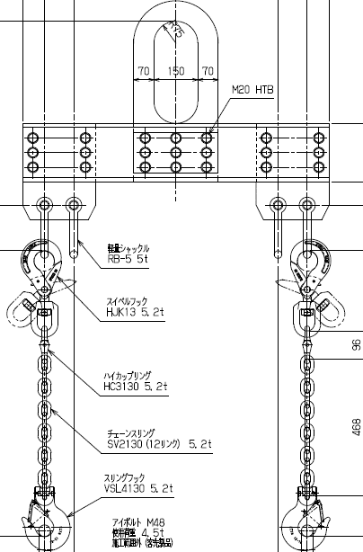 |  | 1 | Master Link | Tidak ada kerusakan, bengkok, retak dan pecah | Visual
 |  |  |  | Tidak ada keretakan pada titik tumpu | Spray Check
 |  | 2 | Body Tembin | Tidak ada kerusakan, bengkok, retak dan pecah | Visual

 |  | 3 | Mur & Baut | Tidak ada kerusakan, retak dan marking sesuai (tidak bergeser) | Visual

 |  | 4 | Shackle | Tidak ada kerusakan, aus, dan retak | Visual
 |  |  |  |  |  |  |  |  | Approved | Checked | Prepared
 |  | 5 | Hook Atas | Tidak terjadi deformasi (perubahan bentuk) | Visual

 |  |  |  | Tidak ada keretakan pada titik tumpu | Spray Check

 |  | 6 | Pengunci Hook Atas | Pengunci masih berfungsi dan tidak terjadi kerusakan | Visual & Dicoba

64 mm
 |  | 7 | Mata Chain | Tidak terjadi retak & patah | Visual
 |  |  |  | Panjang mata chain 64 mm (+2 mm) pada setiap chain hook | Diukur | Chain 1
 |  |  |  |  |  | Chain 2
 |  |  |  |  |  | Chain 3
 |  |  |  |  |  | Chain 4
 |  | 8 | Hook Bawah | Tidak terjadi deformasi (perubahan bentuk) | Visual
 |  |  |  | Tidak ada keretakan pada titik tumpu | Spray Check
 |  | 9 | Pengunci Hook Bawah | Pengunci masih berfungsi dan tidak terjadi kerusakan | Visual & Dicoba

Keterangan : √=ok X=NG NA=jika tidak ada
Jika ada abnormal yang ditemukan segera laporkan ke atasan

Yearly
PT. AISIN INDONESIA AUTOMOTIVE
CHECK SHEET JIMBI 2023 PT. AISIN INDONESIA AUTOMOTIVE

NO. | TAG NUMBER | LOCATION | MONTH |  |  |  |  |  |  |  |  |  |  |  | Ket
 |  |  | 1 | 2 | 3 | 4 | 5 | 6 | 7 | 8 | 9 | 10 | 11 | 12
1
2
3
4 |  |  |  |  |  |  |  |  |  |  |  |  |  |  |  | 0
5
6
7

Total NG
Total OK
Paraf PIC
Paraf Leader
Paraf SPV

